01_Screen Layout
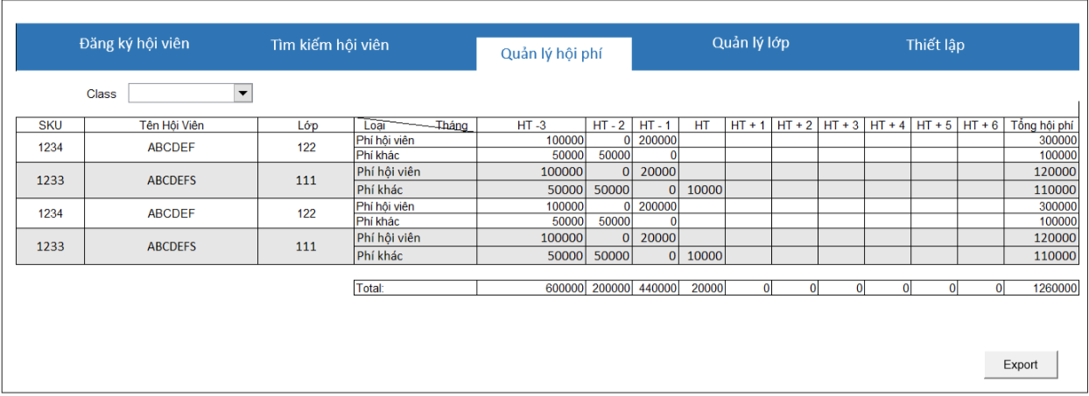
様式番号
画面名
Screen item definition
System name
Aidiko dojo's Member Management
AKD
Sc een ID
FeeManagement
AKD007
Form number
Screen name
PTMS
Register worker
画面項目定義書
システム名
画面ＩＤ
Partner Talent Management System
PTMS001R

02_ItemFee
Screen item definition
system-name
Aidiko dojo's Member Management
AKD
Screen ID
Fee Management
AKD007
Form number
screen name
Aidiko dojo's Member Management |  |  | Screen Design Document |  |  |  |  |  |  | Created | Approved | Updated | Approved
 |  |  | Screen Fee |  |  |  |  |  |  | HAUVV
 |  |  |  |  |  |  |  |  |  | 2018-07-15

No | Name Item | Symbol Name | Attribute | Number of digits | Accuracy | Type | Required | Code ID | Initial value | Region | I/O/IO | Description
1 | Name Class Filter | classFiler | － | － | － | label | － | － | － | － | O | Label cho biết hiển thị filter theo class
2 | Combobox Name Class | classFilterValue | － | － | － | combobox | － | － | － | － | I | Danh sách lớp sẽ được chọn để filter
3 | Export | btnExport | － | － | － | button | － | － | － | － | I | Button Xuất danh sách phí hội viện theo filter
4 | Datagrid show Fee of Student | dgvFee | － | － | － | datagrid | － | － | － | － | IO | Datagirdview hiển thị dữ liệu phí hội viện và cho phép admin có thể chỉnh sửa phí hàng tháng của hội viên

03_DefinitionFee
Screen item definition
system-name
Aidiko dojo's Member Management
AKD
Screen ID
Fee Management
AKD007
Form number
screen name
1. Processing at initial display

No | Processing name | Process Details

2. Event processing

No | Processing name | Process Details
1 | Click Export | Khi admin click button "Export" thì hệ thống sẽ xuất dữ liệu trên datagrid ra file excel.
2 | Click on Items | Khi admin click chọn 1 mục trên combobox thì hệ thống sẽ tìm kiếm dữ liệu theo nội dung mà admin đã chọn và hiển thị dữ liệu lên datagrid.
3 | Edit content on datagrid | Sau khi admin chỉnh sửa nội dung trong datagrid thì hệ thống lưu dữ liệu trên datagrid xuống cơ sở dữ liệu. (Chỉ cập nhật phí học viên không cập nhật nội dung khác)

04_CheckConditionTableFee
Screen item definition
system-name
Aidiko dojo's Member Management
AKD
Screen ID
Fee Management
AKD007
Form number
screen name
Aidiko dojo's Member Management |  |  |  | Screen Design Document |  |  |  |  |  |  | Created | Approved | Updated | Approved
 |  |  |  | Screen Fee |  |  |  |  |  |  | HauVV
 |  |  |  |  |  |  |  |  |  |  | 2018-07-15

No | Item name | Symbol item name | Have to | Attribute |  |  |  |  |  | Number of digits |  | Processing on error
 |  |  |  | Half size | Half size numeral symbol Yes | Half size alphanumeric characters | Double-byte character | Full-width Kana | Email address | Minimum value | Maximum value | Output destination | Variable item | Explanation of processing
1 | Name Class Filter | classFiler | － | － | － | － | － | － | － | － | － | － | － | －
2 | Combobox Name Class | classFilterValue | － | － | － | － | － | － | － | － | － | － | － | －
3 | Export | btnExport | － | － | － | － | － | － | － | － | － | Dialog thông báo export thất bại. | － | －
4 | Datagrid show Fee of Student | dgvFee | － | － | － | － | － | － | － | － | － | Dialog thông báo lỗi khi admin nhập sai dữ liệu | － | Khi nhập fee < 0 hay là chữ phải thông báo nhay cho admin

05_CheckConditionFee
Screen item definition
system-name
Aidiko dojo's Member Management
AKD
Screen ID
Fee Management
AKD007
Form number
screen name
Aidiko dojo's Member Management |  |  | Screen Design Document |  |  | Created | Approved | Updated | Approved
 |  |  | Screen Class |  |  | HauVV
 |  |  |  |  |  | 2018-07-15

No | Item name | Symbol item name |  | Check conditions | Explanation of processing
 |  |  |  |  | Output destination | Message ID | Variable item | Explanation of processing

06_Mapping Class, Action
Screen item definition
system-name
Aidiko dojo's Member Management
AKD
Screen ID
Fee Management
AKD007
Form number
screen name

Ｎｏ | Action | DAO | BLO | VIEW
1 | Hiển thị thông tin hội phí | Class.cs, Student.cs, Learn.cs , DbConnect.cs | LoadFee.cs | FeeScreen.xaml
2 | Lọc theo lớp | Class.cs, Student.cs, Learn.cs , DbConnect.cs | Filter.cs
3 | Save thông tin thay đổi | Class.cs, Student.cs, Learn.cs , DbConnect.cs | SaveFee.cs
4 | Xuất file Excel | Class.cs, Student.cs, Learn.cs , DbConnect.cs | Export.cs

